Graf
 | Søknader om dagpenger Måned
 | Graf. Antall søknader | Data til august, oppdatert: 02.09.26

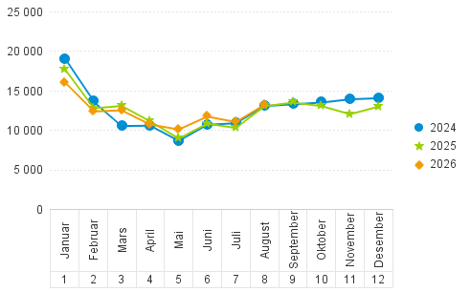

 | 330 000 mars 2020 er utenfor grafen

